Pesquisa Qualitativa
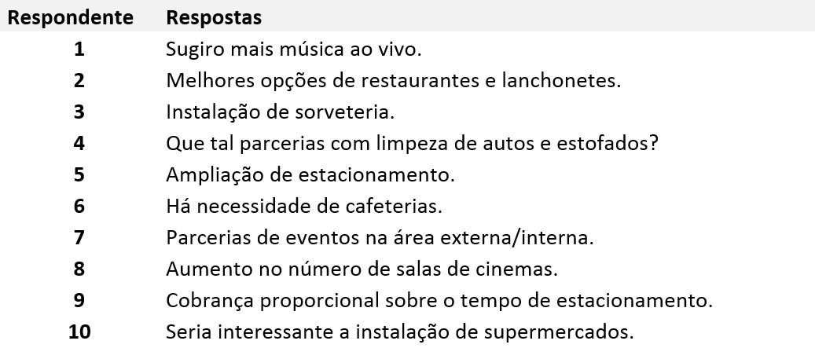
Questão 01
Para conhecer essas necessidades e implantar estratégias que supram o desejo do consumidor, um gestor precisa de informações a respeito dos clientes, dos concorrentes e de todos aqueles que atuam no setor. A Pesquisa de Mercado é uma das ferramentas que pode auxiliar nesse processo.
Uma forma de condução de tal procedimento é a pesquisa qualitativa, sendo esta com finalidade de compreender as relações de consumo de seu possível público, conhecendo seus hábitos e preferências, através da análise das informações coletadas. São, normalmente, entrevistas ou grupos de discussão, com abordagem mais aprofundada, dependendo do entrevistador no que concerne quanto ao direcionamento e estabelecimento de um foco para a coleta de resultados importantes.
Neste sentido, considere um exemplo de pergunta feita para quinze respondentes sobre sugestões de melhoria de serviços num ambiente comercial (bem como as respostas coletadas):
Pergunta: Há alguma(s) sugestão(ões) para a melhoria dos serviços prestados?
Respostas obtidas:
Usando as legendas Entreterimento (E), Alimentação (A) e Serviços Gerais (S), cada resposta será codificada de acordo com o tema/legenda dado(a).
Numa planilha eletrônica, codifique as respostas de acordo com as legendas/temas dadas, atribuindo diferentes cores. Posteriormente, construa no mesmo ambiente (EXCEL) um diagrama de setores mostrando o percentual quanto à freqüência da legendas supracitadas.
Respondente | Respostas | Codificação
1 | Sugiro mais música ao vivo | E |  |  | Percentual
2 | Melhores opções de restaurantes e lanchonetes | A | Entreterimento (E) | 3 | 30.0%
3 | Instalação de sorveteria | A | Alimentação (A) | 3 | 30.0%
4 | Que tal parcerias com limpeza de autos e estofados? | S | Serviços Gerais (S) | 4 | 40.0%
5 | Ampliação de estacionamento | S | Total | 10 | 100.0%
6 | Há necessidade de cafeterias | A
7 | Parcerias de eventos na área externa/interna | E
8 | Aumento no número de salas de cinemas | E
9 | Cobrança proporcional sobre o tempo de estacionamento | S
10 | Seria interessante a instalação de supermercados | S

Histograma - Ogiva
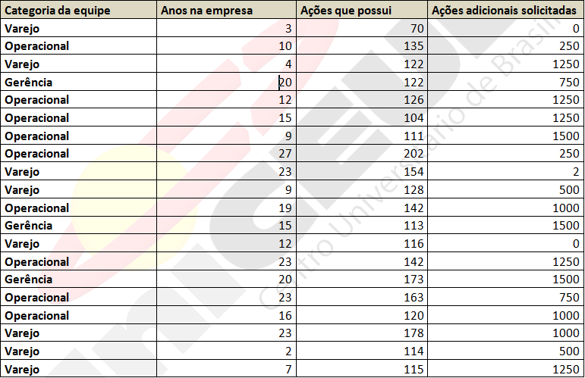
Anos na empresa
Categoria da equipe | Anos na empresa | Ações que possui | Ações adicionais solicitadas | Min(anos) | 2
Varejo | 3 | 70 | 0 | Max(anos) | 27
Operacional | 10 | 135 | 250
Varejo | 4 | 122 | 1250
Gerência | 20 | 122 | 750 |  |  | Classes | Frequência | Classes | Frequência Acumulada | Frequência Relativa
Operacional | 12 | 126 | 1250 |  |  | 0-5 | 3 | 0-5 | 3 | 0.15
Operacional | 15 | 104 | 1250 |  |  | 6-11 | 4 | 6-11 | 7 | 0.2
Operacional | 9 | 111 | 1500 |  |  | 12-17 | 5 | 12-17 | 12 | 0.25
Operacional | 27 | 202 | 250 |  |  | 18-23 | 7 | 18-23 | 19 | 0.35
Varejo | 23 | 154 | 2 |  |  | 24-30 | 1 | 24-30 | 20 | 0.05
Polígono de Frequência Acumulada - OGIVA
Varejo | 9 | 128 | 500 |  |  | Total geral | 20
Operacional | 19 | 142 | 1000
Gerência | 15 | 113 | 1500
Varejo | 12 | 116 | 0
Operacional | 23 | 142 | 1250
1) Vá em Inserir/Tabela Dinâmica/Gráfico Dinâmico;
2) Selecione o intervalo de valores par a categoria ANOS NA EMPRESA;
3) Arraste a categoria ANOS NA EMPRESA para a janela VALORES, selecionando a opção Configurações de Campo de Valor; use a opção CONTAGEM.
Gerência | 20 | 173 | 1500
Operacional | 23 | 163 | 750
Operacional | 16 | 120 | 1000
Varejo | 23 | 178 | 1000
Varejo | 2 | 114 | 500
Varejo | 7 | 115 | 1250

O texto abaixo se refere às questões 1 e 2. Faça a leitura atenta e responda.
Uma empresa de utilidade pública opera o esquema de ações dos funcionários. A cada ano, os funcionários têm permissão para aplicar em ações da empresa. Os dados mostrados na tabela abaixo são relacionados a 20 desses funcionários.
QUESTÃO 1
Construa no programa EXCEL um diagrama de setores mostrando o percentual quanto à freqüência da “Categoria da equipe”.
QUESTÃO 2
Para o conjunto de dados “Anos na empresa”, determine no programa EXCEL:
A - os valores máximo e mínimo;
B - Um histograma de freqüência. Use um intervalo de classe com amplitude de 5 anos;
C - construa um gráfico da freqüência acumulada (ogiva).

Histograma - Anos na Empresa
 | Total
0-5 | 3
6-11 | 4
12-17 | 5
18-23 | 7
24-30 | 1

Medidas de Dispersão
 | Vendas (X) | |X-média| | (X-média)^2
 |  |  |  | Desvio Médio absoluto | 1.0290666667
 | 0.1 | 1.1053333333 | 1.2217617778 | Média | 1.2053333333
 | 0.1 | 1.1053333333 | 1.2217617778 | Desvio Padrão Amostral | 1.2783408145
 | 0.25 | 0.9553333333 | 0.9126617778 | Coeficiente de variação | 1.0605703660
 | 0.25 | 0.9553333333 | 0.9126617778 | Variância | 1.6341552381
 | 0.25 | 0.9553333333 | 0.9126617778
 | 0.35 | 0.8553333333 | 0.7315951111
 | 0.4 | 0.8053333333 | 0.6485617778
QUESTÃO 4
Para uma amostra de 15 clientes de um pequeno mercado de artigos elétricos, foram observados os seguintes valores de vendas, dispostos em ordem crescente: $0,10; $0,10; $0,25; $0,25; $0,25; $0,35; $0,40; $0,53; $0,90; $1,25; $1,35; $2,45; $2,71; $3,09; $4,10. Determine, para a variável VENDAS (usando o programa EXCEL):
A - o desvio médio absoluto;
B - a variância amostral;
C - o desvio padrão amostral.;
D - o coeficiente de variação na amostra.
 | 0.53 | 0.6753333333 | 0.4560751111
 | 0.9 | 0.3053333333 | 0.0932284444
 | 1.25 | 0.0446666667 | 0.0019951111
 | 1.35 | 0.1446666667 | 0.0209284444
 | 2.45 | 1.2446666667 | 1.5491951111
 | 2.71 | 1.5046666667 | 2.2640217778
 | 3.09 | 1.8846666667 | 3.5519684444
 | 4.1 | 2.8946666667 | 8.3790951111
Total | 18.08 | 15.436 | 22.878173333

Alfa de Cronbach
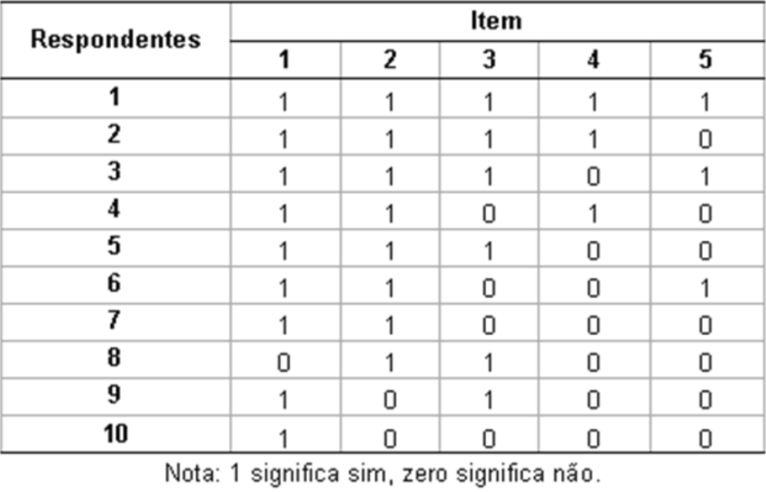
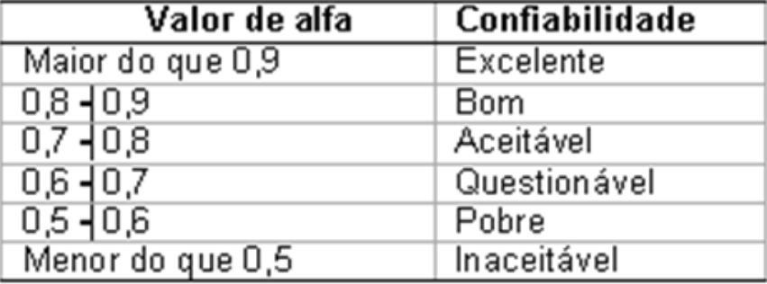
ITENS
Total dos valores associados com as respostas de
cada respondente
QUESTÃO 4
Uma forma de avaliar a confiabilidade de um questionário reside na inspeção do parâmetro/coeficiente Alfa de Cronbach. Ele mede a correlação entre respostas em um questionário através da análise das respostas dadas pelos respondentes, apresentando uma correlação média entre as perguntas. Neste sentido, todo questionário é constituído por várias questões elaboradas em sequência, que aqui serão chamadas de itens. Considere um questionário com k itens, isto é, i = 1, 2,...,k, respondido por n pessoas, isto é, j = 1, 2,...,n.
As opções de resposta para cada item podem ser dicotômicas como “Sim” e “Não” ou escalonadas como “Concordo plenamente”, “Concordo”, “Não concordo nem discordo”, “Discordo”, “Discordo completamente”. Para o cálculo do coeficiente, toda resposta deve ser transformada em números.
Este cálculo se baseia na fórmula:
em que
k é o número de itens (perguntas) do questionário,
é a variância (desvio padrão ao quadrado) do i-ésimo item (i = 1, ..., k),
é a variância (desvio padrão ao quadrado) da soma dos itens de cada indivíduo j nos k itens.
Como exemplo ilustrativo, considere o seguinte exercício onde as opções de resposta eram dicotômicas, isto é, “Sim”, que foi transformado em 1 (atribuído como valor de item) e “Não”, que foi transformado em zero.
Tabela 1- Resultados da aplicação de um questionário com cinco itens e dez respondentes
A partir de tais dados e usando o programa EXCEL, determine:
A- o valor da média amostral de cada item;
B- a variância amostral de cada item;
C- a soma dos valores dos itens (respostas) de cada respondente;
D- a variância amostral da soma dos valores dos itens (respostas) de cada respondente;
E- a soma das variâncias amostrais dos valores dos itens;
F- o coeficiente Alpha de Cronbach;
G-Uma maneira prática de julgar o valor do parâmetro é dada na tabela 2 abaixo, desde que se tenha a precaução de levar em conta as limitações dessa estatística.
Tabela 2 - Confiabilidade do questionário segundo o valor de
Neste caso, verifique a validade do questionário a partir do coeficiente calculado no item F.
RESPONDENTES | 1 | 2 | 3 | 4 | 5
1 | 1 | 1 | 1 | 1 | 1 |  | 5
2 | 1 | 1 | 1 | 1 | 0 |  | 4
3 | 1 | 1 | 1 | 0 | 1 |  | 4
4 | 1 | 1 | 0 | 1 | 0 |  | 3
5 | 1 | 1 | 1 | 0 | 0 |  | 3
6 | 1 | 1 | 0 | 0 | 1 |  | 3
7 | 1 | 1 | 0 | 0 | 0 |  | 2
8 | 0 | 1 | 1 | 0 | 0 |  | 2
9 | 1 | 0 | 1 | 0 | 0 |  | 2
10 | 1 | 0 | 0 | 0 | 0 |  | 1
Média amostral de cada item | 0.9 | 0.8 | 0.6 | 0.3 | 0.3 | Variância amostral da soma dos valores relacionados com as respostas dos respondentes | 1.4333333333
Variância amostral de cada item | 0.1 | 0.17777777778 | 0.26666666667 | 0.23333333333 | 0.23333333333
Soma das variâncias amostrais dos itens | 1.0111111111
Alfa de Cronbach | 0.36821705426

